postgreSQL-bugfix-ref
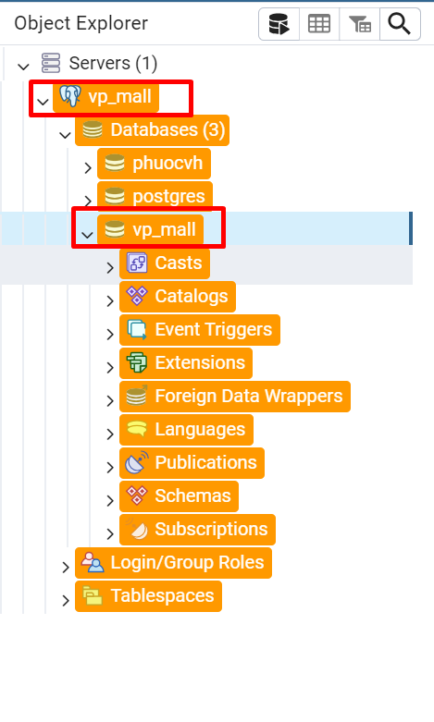
Tham khảo 2
 | 1.

